Sheet1
MCU | Software Item | Item Class | SAD ID | SAD Class | SDS ID | SDS Class | Software Item | ID | Item Class
Main ARM | Battery Management | B | SAD-BM-01 | B | SDS-MA-020 | B | Battery Management | SAD-BM | B
Main ARM | Battery Management | B | SAD-BM-02 | B | SDS-MA-017 | B | Communication(Main ARM) | SAD-CA | B
Main ARM | Battery Management | B | SAD-BM-03 | B | SDS-MA-018 | B | Communication(Main PIC) | SAD-CM | A
Main ARM | Battery Management | B | SAD-BM-03 | B | SDS-MA-072 | B | Communication(Therapy PIC) | SAD-CT | B
Main ARM | Battery Management | B | SAD-BM-04 | B | SDS-MA-072 | B | Data Management | SAD-DM | A
Main ARM | Battery Management | B | SAD-BM-04 | B | SDS-MA-019 | B | Device Management | SAD-DV | B
Main ARM | Communication(Main ARM) | B | SAD-CA-01 | A | SDS-MA-076 | A | ECG Anaylsis | SAD-EA | C
Main ARM | Communication(Main ARM) | B | SAD-CA-01 | A | SDS-MA-075 | A | EEPROM Access Handler | SAD-EE | A
Main ARM | Communication(Main ARM) | B | SAD-CA-02 | C | SDS-MA-070 | B | HV System Control | SAD-HV | C
Main ARM | Communication(Main ARM) | B | SAD-CA-02 | C | SDS-MA-077 | B | Pads Management | SAD-PD | C
Main ARM | Communication(Main ARM) | B | SAD-CA-02 | C | SDS-MA-078 | B | Power management | SAD-PM | B
Main ARM | Communication(Main ARM) | B | SAD-CA-03 | A | SDS-MA-070 | B | Shock Energy Control | SAD-SE | C
Main ARM | Communication(Main ARM) | B | SAD-CA-03 | A | SDS-MA-079 | A | Self-Test | SAD-ST | B
Main ARM | Communication(Main ARM) | B | SAD-CA-03 | A | SDS-MA-080 | A | User Interface | SAD-UI | C
Main ARM | Communication(Main ARM) | B | SAD-CA-04 | A | SDS-MA-070 | B | User Interface(Main PIC) | SAD-UM | B
Main ARM | Communication(Main ARM) | B | SAD-CA-04 | A | SDS-MA-081 | A
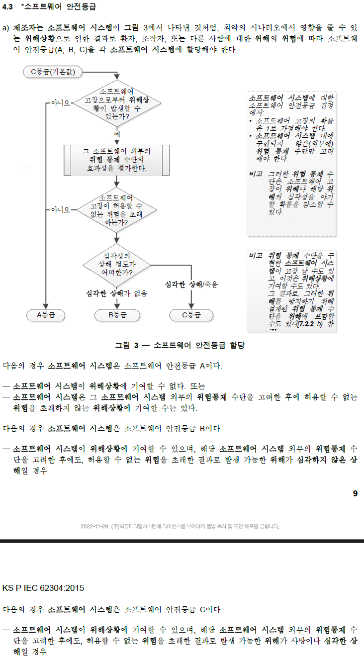
Main ARM | Communication(Main ARM) | B | SAD-CA-04 | A | SDS-MA-082 | A
Main ARM | Communication(Main ARM) | B | SAD-CA-05 | A | SDS-MA-091 | A
Main ARM | Communication(Main ARM) | B | SAD-CA-05 | A | SDS-MA-092 | A
Main ARM | Communication(Main ARM) | B | SAD-CA-05 | A | SDS-MA-093 | A
Main PIC | Communication(Main PIC) | A | SAD-CM-01 | A | SDS-MP-013 | A
Main PIC | Communication(Main PIC) | A | SAD-CM-01 | A | SDS-MP-014 | A
Main PIC | Communication(Main PIC) | A | SAD-CM-01 | A | SDS-MP-015 | A
Therapy PIC | Communication(Therapy PIC) | B | SAD-CT-01 | B | SDS-TP-008 | B
Therapy PIC | Communication(Therapy PIC) | B | SAD-CT-01 | B | SDS-TP-009 | B
Main ARM | Data Management | A | SAD-DM-01 | A | SDS-MA-007 | A
Main ARM | Data Management | A | SAD-DM-01 | A | SDS-MA-005 | A
Main ARM | Data Management | A | SAD-DM-01 | A | SDS-MA-006 | A
Main ARM | Data Management | A | SAD-DM-02 | A | SDS-MA-023 | A
Main ARM | Data Management | A | SAD-DM-03 | A | SDS-MA-503 | A
Main ARM | Device Management | B | SAD-DV-01 | B | SDS-MA-002 | B
Main ARM | Device Management | B | SAD-DV-01 | B | SDS-MA-003 | B
Main ARM | Device Management | B | SAD-DV-01 | B | SDS-MA-008 | B
Main ARM | Device Management | B | SAD-DV-02 | B | SDS-MA-004 | A
Main ARM | Device Management | B | SAD-DV-03 | B | SDS-MA-009 | B
Main ARM | Device Management | B | SAD-DV-03 | B | SDS-MA-010 | B
Main ARM | Device Management | B | SAD-DV-04 | A | SDS-MA-026 | A
Main ARM | Device Management | B | SAD-DV-04 | A | SDS-MA-073 | A
Main ARM | Device Management | B | SAD-DV-05 | B | SDS-MA-030 | B
Main ARM | Device Management | B | SAD-DV-06 | B | SDS-MA-035 | A
Main ARM | Device Management | B | SAD-DV-06 | B | SDS-MA-036 | A
Main ARM | Device Management | B | SAD-DV-06 | B | SDS-MA-037 | B
Main ARM | Device Management | B | SAD-DV-06 | B | SDS-MA-038 | A
Main ARM | Device Management | B | SAD-DV-07 | A | SDS-MA-045 | A
Main ARM | Device Management | B | SAD-DV-08 | A | SDS-MA-502 | A
Main ARM | Device Management | B | SAD-DV-09 | B | SDS-MA-049 | A
Main ARM | Device Management | B | SAD-DV-09 | B | SDS-MA-050 | A
Main ARM | Device Management | B | SAD-DV-09 | B | SDS-MA-051 | A
Main ARM | Device Management | B | SAD-DV-09 | B | SDS-MA-052 | A
Main ARM | Device Management | B | SAD-DV-09 | B | SDS-MA-053 | A
Main ARM | Device Management | B | SAD-DV-09 | B | SDS-MA-054 | A
Main ARM | Device Management | B | SAD-DV-10 | A | SDS-MA-055 | A
Main ARM | Device Management | B | SAD-DV-10 | A | SDS-MA-056 | A
Main ARM | Device Management | B | SAD-DV-11 | A | SDS-MA-057 | A
Main ARM | Device Management | B | SAD-DV-12 | A | SDS-MA-046 | A
Main ARM | Device Management | B | SAD-DV-12 | A | SDS-MA-085 | A
Main ARM | Device Management | B | SAD-DV-13 | B | SDS-MA-001 | A
Main ARM | ECG Anaylsis | C | SAD-EA-01 | B | SDS-MA-021 | B
Main ARM | ECG Anaylsis | C | SAD-EA-01 | B | SDS-MA-022 | C
Main ARM | ECG Anaylsis | C | SAD-EA-01 | B | SDS-MA-084 | B
Main ARM | ECG Anaylsis | C | SAD-EA-02 | C | SDS-MA-024 | C
Main ARM | ECG Anaylsis | C | SAD-EA-02 | C | SDS-MA-025 | B
Main ARM | ECG Anaylsis | C | SAD-EA-03 | C | SDS-MA-042 | C
Main ARM | ECG Anaylsis | C | SAD-EA-04 | C | SDS-MA-068 | C
Main ARM | ECG Anaylsis | C | SAD-EA-05 | C | SDS-MA-069 | C
Main PIC | EEPROM Access Handler | A | SAD-EE-01 | A | SDS-MP-016 | A
Main PIC | EEPROM Access Handler | A | SAD-EE-01 | A | SDS-MP-017 | A
Main PIC | EEPROM Access Handler | A | SAD-EE-01 | A | SDS-MP-018 | A
Main PIC | EEPROM Access Handler | A | SAD-EE-01 | A | SDS-MP-019 | A
Main PIC | EEPROM Access Handler | A | SAD-EE-01 | A | SDS-MP-020 | A
Main PIC | EEPROM Access Handler | A | SAD-EE-01 | A | SDS-MP-021 | A
Main PIC | EEPROM Access Handler | A | SAD-EE-01 | A | SDS-MP-022 | A
Main PIC | EEPROM Access Handler | A | SAD-EE-01 | A | SDS-MP-023 | A
Therapy PIC | HV System Control | C | SAD-HV-01 | C | SDS-TP-001 | C
Therapy PIC | HV System Control | C | SAD-HV-01 | C | SDS-TP-002 | C
Therapy PIC | HV System Control | C | SAD-HV-01 | C | SDS-TP-007 | B
Therapy PIC | HV System Control | C | SAD-HV-01 | C | SDS-TP-003 | B
Therapy PIC | HV System Control | C | SAD-HV-02 | C | SDS-TP-004 | C
Therapy PIC | HV System Control | C | SAD-HV-03 | C | SDS-TP-005 | C
Therapy PIC | HV System Control | C | SAD-HV-04 | C | SDS-TP-006 | C
Main ARM | Pads Management | C | SAD-PD-01 | C | SDS-MA-011 | C
Main ARM | Pads Management | C | SAD-PD-01 | C | SDS-MA-029 | B
Main ARM | Pads Management | C | SAD-PD-01 | C | SDS-MA-071 | B
Main ARM | Pads Management | C | SAD-PD-02 | B | SDS-MA-012 | B
Main ARM | Pads Management | C | SAD-PD-02 | B | SDS-MA-013 | B
Main ARM | Pads Management | C | SAD-PD-03 | B | SDS-MA-014 | B
Main ARM | Pads Management | C | SAD-PD-03 | B | SDS-MA-083 | B
Main ARM | Pads Management | C | SAD-PD-04 | C | SDS-MA-015 | C
Main ARM | Pads Management | C | SAD-PD-04 | C | SDS-MA-083 | B
Main ARM | Pads Management | C | SAD-PD-04 | C | SDS-MA-029 | B
Main PIC | Power management | B | SAD-PM-01 | B | SDS-MP-002 | A
Main PIC | Power management | B | SAD-PM-01 | B | SDS-MP-003 | A
Main PIC | Power management | B | SAD-PM-01 | B | SDS-MP-004 | B
Main PIC | Power management | B | SAD-PM-01 | B | SDS-MP-005 | A
Main PIC | Power management | B | SAD-PM-01 | B | SDS-MP-006 | A
Main PIC | Power management | B | SAD-PM-01 | B | SDS-MP-007 | A
Main PIC | Power management | B | SAD-PM-01 | B | SDS-MP-008 | B
Main PIC | Power management | B | SAD-PM-02 | B | SDS-MP-001 | B
Main PIC | Power management | B | SAD-PM-03 | A | SDS-MP-009 | A
Main PIC | Power management | B | SAD-PM-04 | B | SDS-MP-010 | A
Main PIC | Power management | B | SAD-PM-05 | A | SDS-MP-011 | A
Main PIC | Power management | B | SAD-PM-05 | A | SDS-MP-012 | A
Main ARM | Shock Energy Control | C | SAD-SE-01 | C | SDS-MA-041 | C
Main ARM | Shock Energy Control | C | SAD-SE-02 | C | SDS-MA-501 | C
Main ARM | Shock Energy Control | C | SAD-SE-03 | C | SDS-MA-066 | B
Main ARM | Shock Energy Control | C | SAD-SE-03 | C | SDS-MA-067 | C
Main ARM | Self-Test | B | SAD-ST-01 | B | SDS-MA-058 | B
Main ARM | Self-Test | B | SAD-ST-01 | B | SDS-MA-059 | B
Main ARM | Self-Test | B | SAD-ST-02 | B | SDS-MA-060 | B
Main ARM | Self-Test | B | SAD-ST-02 | B | SDS-MA-061 | B
Main ARM | Self-Test | B | SAD-ST-02 | B | SDS-MA-062 | B
Main ARM | Self-Test | B | SAD-ST-02 | B | SDS-MA-063 | B
Main ARM | Self-Test | B | SAD-ST-02 | B | SDS-MA-074 | A
Main ARM | Self-Test | B | SAD-ST-02 | B | SDS-MA-090 | A
Main ARM | Self-Test | B | SAD-ST-03 | B | SDS-MA-504 | A
Main ARM | Self-Test | B | SAD-ST-03 | B | SDS-MA-065 | B
Main ARM | User Interface | C | SAD-UI-01 | C | SDS-MA-505 | A
Main ARM | User Interface | C | SAD-UI-01 | C | SDS-MA-087 | B
Main ARM | User Interface | C | SAD-UI-01 | C | SDS-MA-088 | B
Main ARM | User Interface | C | SAD-UI-02 | B | SDS-MA-044 | A
Main ARM | User Interface | C | SAD-UI-03 | B | SDS-MA-040 | A
Main ARM | User Interface | C | SAD-UI-04 | A | SDS-MA-039 | A
Main ARM | User Interface | C | SAD-UI-05 | B | SDS-MA-032 | B
Main ARM | User Interface | C | SAD-UI-05 | B | SDS-MA-033 | B
Main ARM | User Interface | C | SAD-UI-05 | B | SDS-MA-034 | B
Main ARM | User Interface | C | SAD-UI-06 | A | SDS-MA-031 | A
Main ARM | User Interface | C | SAD-UI-07 | A | SDS-MA-027 | A
Main ARM | User Interface | C | SAD-UI-07 | A | SDS-MA-028 | B
Main ARM | User Interface | C | SAD-UI-08 | A | SDS-MA-016 | A
Main ARM | User Interface | C | SAD-UI-09 | B | SDS-MA-089 | B
Main ARM | User Interface | C | SAD-UI-09 | B | SDS-MA-088 | B
Main PIC | User Interface(Main PIC) | B | SAD-UM-01 | A | SDS-MP-026 | B
Main PIC | User Interface(Main PIC) | B | SAD-UM-01 | A | SDS-MP-027 | A
Main PIC | User Interface(Main PIC) | B | SAD-UM-02 | B | SDS-MP-028 | A
Main PIC | User Interface(Main PIC) | B | SAD-UM-02 | B | SDS-MP-029 | A
Main PIC | User Interface(Main PIC) | B | SAD-UM-02 | B | SDS-MP-030 | A
Main PIC | User Interface(Main PIC) | B | SAD-UM-02 | B | SDS-MP-024 | A
Main PIC | User Interface(Main PIC) | B | SAD-UM-02 | B | SDS-MP-025 | A

